Planilha1
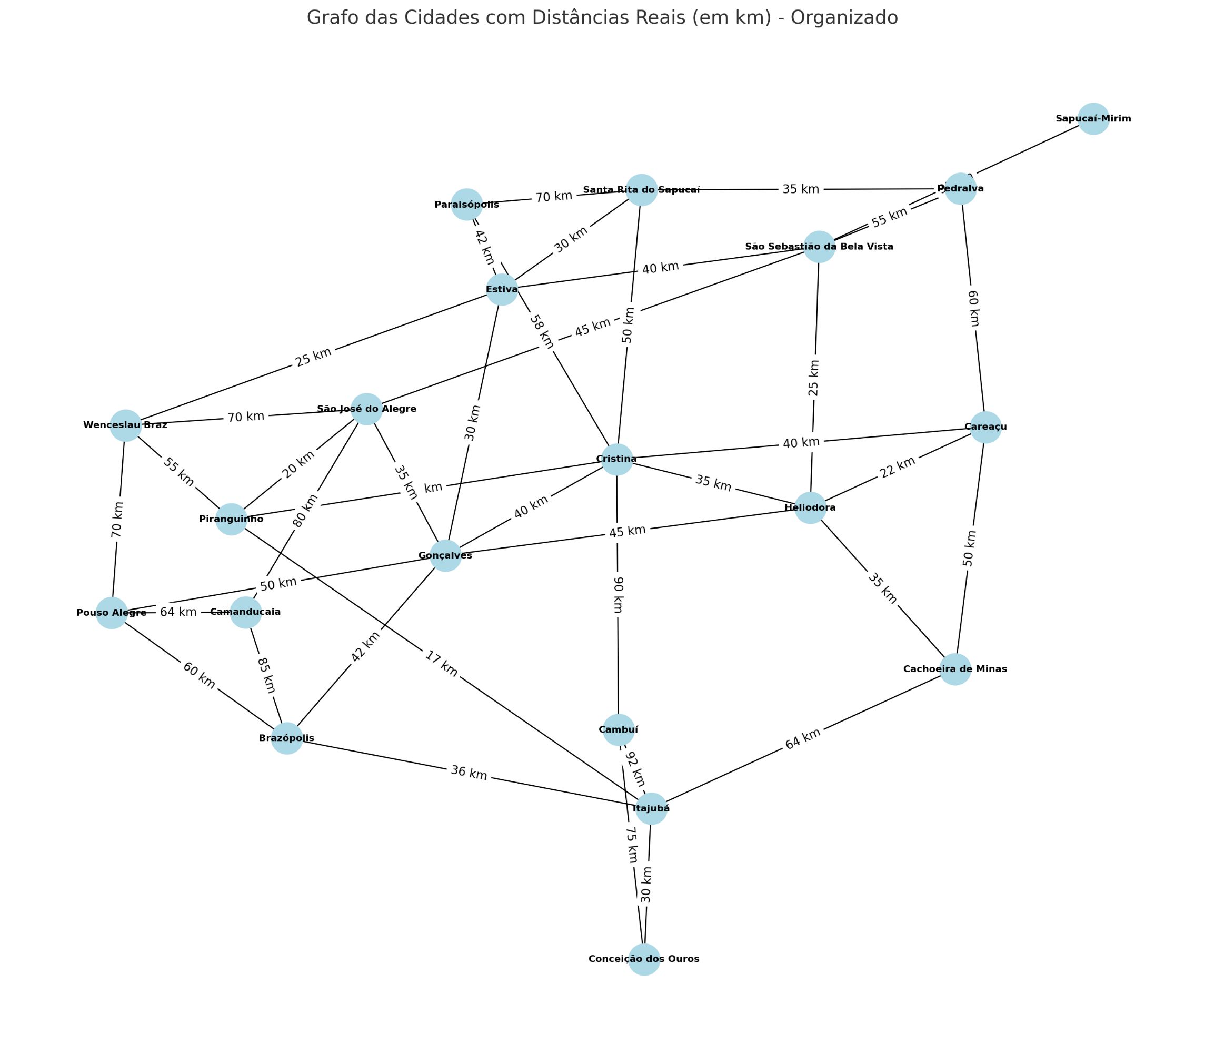
Cidade 1 | Cidade 2 | Distância (km)
Santa Rita do Sapucaí | Paraisópolis | 70
Santa Rita do Sapucaí | Cristina | 50
Santa Rita do Sapucaí | Estiva | 30
Santa Rita do Sapucaí | Pedralva | 35
Pouso Alegre | Camanducaia | 64
Pouso Alegre | Wenceslau Braz | 70
Pouso Alegre | Gonçalves | 50
Pouso Alegre | Brazópolis | 60
Itajubá | Piranguinho | 17
Itajubá | Cachoeira de Minas | 64
Itajubá | Brazópolis | 36
Itajubá | Conceição dos Ouros | 30
Itajubá | Cambuí | 92
Cachoeira de Minas | Heliodora | 35
Cachoeira de Minas | Careaçu | 50
São Sebastião da Bela Vista | São José do Alegre | 45
São Sebastião da Bela Vista | Pedralva | 55
São Sebastião da Bela Vista | Sapucaí-Mirim | 95
São Sebastião da Bela Vista | Estiva | 40
São Sebastião da Bela Vista | Heliodora | 25
Careaçu | Heliodora | 22
Careaçu | Cristina | 40
Careaçu | Pedralva | 60
Heliodora | Gonçalves | 45
Heliodora | Cristina | 35
Conceição dos Ouros | Cambuí | 75
Piranguinho | Cristina | 27
Piranguinho | São José do Alegre | 20
Piranguinho | Wenceslau Braz | 55
Paraisópolis | Cristina | 58
Paraisópolis | Estiva | 42
São José do Alegre | Gonçalves | 35
São José do Alegre | Camanducaia | 80
São José do Alegre | Wenceslau Braz | 70
Brazópolis | Gonçalves | 42
Brazópolis | Camanducaia | 85
Cristina | Cambuí | 90
Cristina | Gonçalves | 40
Wenceslau Braz | Estiva | 25
Gonçalves | Estiva | 30

